상품제안서
하드커버 자석절취노트(110) | 상품코드: F26371

 |  |  |  |  |  |  | 02-412-0044 | www.easy1.co.kr
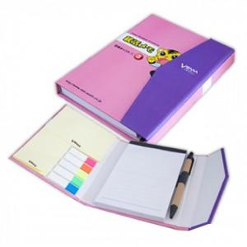

【상세/제작정보】 | 볼펜인쇄 별도문의 필름지를 오색지로 변경 문의.

【인쇄/포장옵션】 | 풀칼라 / OPP(비닐)

【공급단가】 | 수량 | 500~ | 1,000~ | 3,000~ | 5,000~ | 10,000~
*VAT별도 | 단가 | 2,930원 | 2,890원 | 2,820원 | 2,740원 | 2,700원

【상품 URL】 | https://dev.easy1.co.kr:443/src/goods_detail.php?gdno=26371

